Translations
Some translations are already on the 06.06.2026 sheet but I try to add most of things related to translations here

Screenshot of web | Comment | Eng text | Est text
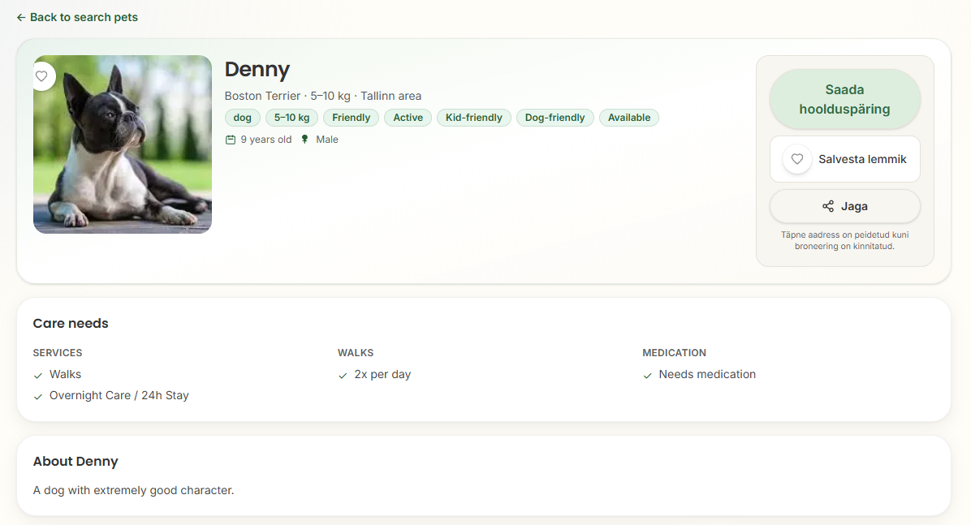 | NB! Some places are not getting translated! | | Back to search pets | Tagasi lemmikute otsingusse | dog | Koer | Friendly | Sõbralik | Active | Aktiivne | Kid-friendly | Lastesõbralik | Dog-friendly | Sõbralik teiste koertega | Available | Saadaval | 9 years old | 9-aastane | Male | Isane | Send care request | Saada hoiupäring | Save pet | Lisa lemmikute hulka | Share | Jaga | Exact address is hidden until booking is confirmed | Turvalisuse huvides avaldatakse täpne aadress alles pärast hoiupäringu kinnitamist. | Care needs | Lemmiku vajadused | SERVICES | Hoiuvõim
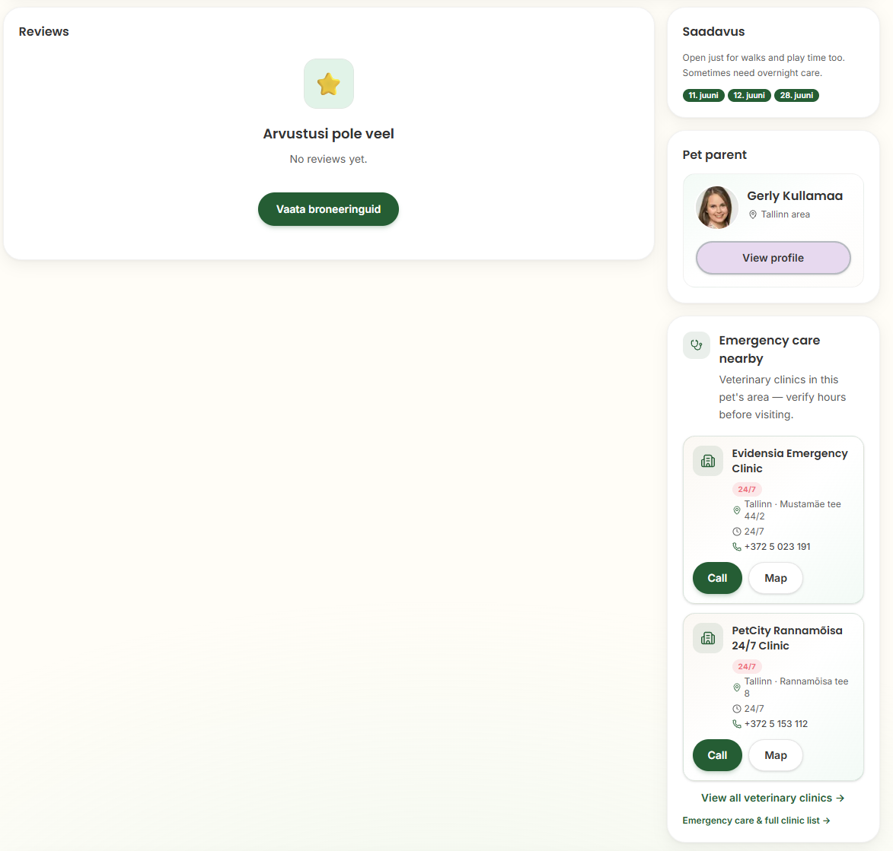 | NB! Some places are not getting translated! | | Reviews | Arvustused | No reviews yet. | Arvustusi pole veel. | View bookings | Vaata hoiupäringuid | Availability | Saadavus | Open just for walks and play time too. | Avatud ka jalutuskäikudeks ja mänguajaks. | Sometimes need overnight care. | Vahel vajan ka ööpäevaringset hoidu. | Pet parent | Loomaomanik | View profile | Vaata profiili | Emergency care nearby | Lähedal asuvad loomakliinikud | Veterinary clinics in this pet's area — verify hours before visiting. | Selle lemmiku piirkonnas asuvad loomakliinikud. Enne külastust kontrolli palun lahtiolekuaegu. | Call | Helista | Map | Kaardil

